상품제안서
행운의 레인보우 가죽컵받침 | 상품코드: S37545

 |  |  |  |  |  |  | 02-713-8555 | www.synergygift.co.kr
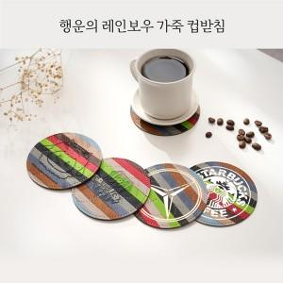

【상세/제작정보】 | <p><span style="font-size: 14pt;">※ 배송비 1박스 800개 포장, 박스당 6,000원 부가세별도 발생</span></p>

【인쇄/포장옵션】 | 불박 / OPP(비닐)

【공급단가】 | 수량 | 200~ | 500~ | 1,000~ | 3,000~ | 5,000~
*VAT별도 | 단가 | 1,300원 | 1,090원 | 1,000원 | 960원 | 920원

【상품 URL】 | https://www.synergygift.co.kr:443/src/goods_detail.php?gdno=37545

